Sheet1
提 案 書

ファーストエイドミニ 8点セット FM05 |  | 参考上代 | ¥500 | 販売価格
 |  | （税別） |  | （税別）
【JAN】 | 4562121887763
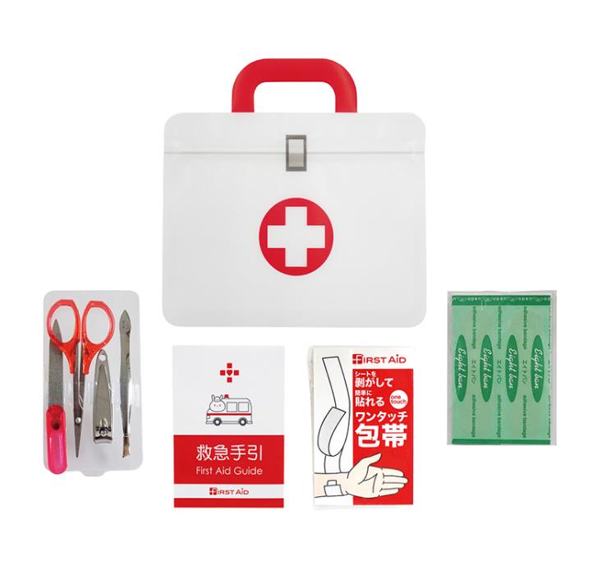 |  |  | 【商品番号】 FM05 【本体サイズ】 ジッパーポーチ：140×50×138㎜・44ｇ 【パッケージサイズ】 165×15×140㎜・45ｇ 【個装形態】 ポリ袋入り 【材質】 ジッパーポーチ：PET・ポリエチレン・ポリプロピレン 【入数】 200 【セット内容】 ジッパーポーチ・絆創膏5P・ワンタッチ包帯・爪切り・はさみ・毛抜き・爪やすり・救急手引×各1 【商品説明】 救急アイテムを運びやすいジッパーポーチにまとめたファーストエイドミニセット 【生産国】 日本・中国

